Presentation Explorer
Check-list для Presentation Explorer

 | Фактический результат | Ожидаемый результат | Комментарии
Изменение заголовка слайда
Нажимаем левую кнопку мыши на месте где должен быть заголовок | На месте заголовка появляется поле ввода. Текст заголовка выделен. Появляется курсор в начале заголовка. | На месте заголовка появляется поле ввода. Текст заголовка выделен. Появляется курсор в начале заголовка.
Вводим текст | Старый текст убирается, появляется печатаемый | Старый текст убирается, появляется печатаемый | Можно снять выделение, поставив курсор в какое либо место, тогда старый текст не удалится
Нажимаем левую кнопку мыши на любом месте кроме выбранного текстового поля | Написанный ранее текст становится заголовом. Текстовое поле исчезает, на его месте появляется заголок | Написанный ранее текст становится заголовом. Текстовое поле исчезает, на его месте появляется заголок
Изменение длительности слайда
В ленте Advance Slides
Нажимаем левую кнопку мыши на поле ввода | Содержимое поле выделено. | Содержимое поле выделено.
Заменяем цифры на какие-нибудь | Введеные цифры отображаются и не пропадают | Введеные цифры отображаются и не пропадают
Нажимаем левую кнопку мыши на любом месте кроме выбранного поля | Написанные ранее цифры сохраняются. | Написанные ранее цифры сохраняются.
В столбце Advance
Нажимаем левую кнопку мыши на месте где должен быть заголововк | Вместо текста вида (минуты)m(секунды и десятые доли)s появляется поле ввода с двумя стрелочками сбоку. Содержимое поле выделено | Вместо текста вида (минуты)m(секунды и десятые доли)s появляется поле ввода с двумя стрелочками сбоку. Содержимое поле выделено | Как это выглядит поле ввода показано на screenshoot справа у надписи "В ленте"
Заменяем цифры на какие-нибудь | Введеные цифры отображаются и не пропадают | Введеные цифры отображаются и не пропадают
Нажимаем левую кнопку мыши на любом месте кроме выбранного поля | Написанные ранее цифры сохраняются. Вместо поля ввода появляется текск вида (минуты)m(секунды и десятые доли)s | Написанные ранее цифры сохраняются. Вместо поля ввода появляется текск вида (минуты)m(секунды и десятые доли)s
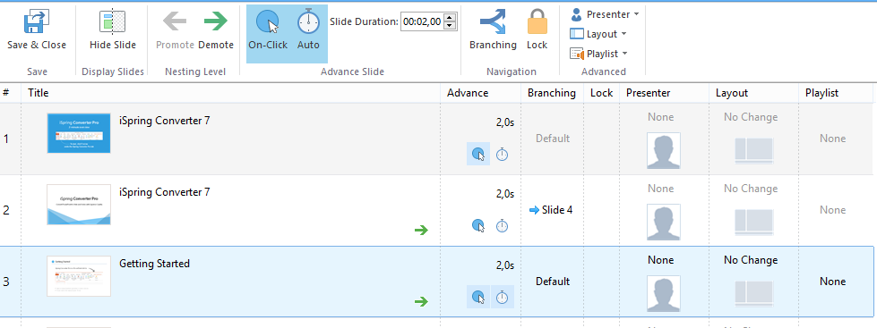
Изменение настройки перехода к слудующему слайду при
Щелчке мыши
Нажимаем на иконку с часами | У выделенного слайда иконка c синим кружком(в ленте и колонке Advance)выделяется синим квадратом если не было выделено ранее, и наоборот. | У выделенного слайда иконка c синим кружком(в ленте и колонке Advance)выделяется синим квадратом если не было выделено ранее, и наоборот. | Предполагается что слайд уже выбран
Автопереход
 | У выделенного слайда иконка часов(в ленте и колонке Advance)выделяется синим квадратом если не было выделено ранее, и наоборот. | У выделенного слайда иконка часов(в ленте и колонке Advance)выделяется синим квадратом если не было выделено ранее, и наоборот.
Переходы(branching) по слайдам

Блокировка слайда(ов)
Выбор докладчика для слайда(ов)
Смена layout у слайда(ов)
Смена playlist у слайда(ов)
Скрытие слайда
Настройка playlist

